Sheet1
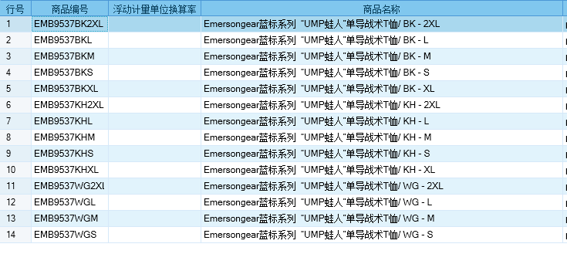
基本类型
品牌： | Emersongear BlueLabel
品名: | Emersongear蓝标系列“UMP蛙人”单导战术T恤
款号: | EMB9537
主料（成分）: | 50%涤纶+50%丙纶
拼接料： | 85%尼龙+15%氨纶
尺寸: | S/M/L/XL/2XL
颜色： | BK/KH/WG
功能: | 高弹力 / 运动剪裁 / 单向导湿 / 快干透气 / 极致轻薄 / 吸湿排汗
场景（选填）: | 射击 / 户外 / 街头 / 城市 / 健身 / 商旅 / 通勤 / 徒步 / 露营 / 跑步
包装 | 透明塑料袋
毛重 | 0.248
净重 | 0.238
尺寸表（cm）：
成品部位尺寸表(单位：英寸/厘米)
尺码 名称 | S | S | M | M | L | L | XL | XL | 2XL | 2XL
 | 英寸 | 厘米 | 英寸 | 厘米 | 英寸 | 厘米 | 英寸 | 厘米 | 英寸 | 厘米
衣长（后中） | 27 | 68.58 | 27.5 | 69.85 | 28 | 71.12 | 28.5 | 72.39 | 29 | 73.66
领围（全围） | 17.625 | 44.7675 | 18 | 45.72 | 18.375 | 46.6725 | 18.75 | 47.625 | 19.125 | 48.5775
胸围（全围） | 37.75 | 95.885 | 39.75 | 100.965 | 41.75 | 106.045 | 43.75 | 111.125 | 45.75 | 116.205
脚围（全围） | 37 | 93.98 | 39 | 99.06 | 41 | 104.14 | 43 | 109.22 | 45 | 114.3
袖长 | 29 | 73.66 | 29.75 | 75.565 | 30.5 | 77.47 | 31.25 | 79.375 | 32 | 81.28
袖口（全围） | 8.5 | 21.59 | 9 | 22.86 | 9.5 | 24.13 | 10 | 25.4 | 10.5 | 26.67
身高(单位：CM) | 166-170 |  | 171-175 |  | 171-175 |  | 176-180 |  | 181-185
体重（单位:kg) | 56-60 |  | 61-65 |  | 66-70 |  | 71-75 |  | 76-80
关键字
战术拼接：产品设计采用了战斗蛙服的元素，肩膀位置拼接，整体干练简约，背负时增加耐磨性。
单向导湿：产品主料拥有“单向导湿”功能，实现把皮肤表面的汗液通过导湿线快速排出，保持体感干爽舒适
人体工学剪裁：版型方面结合人体结构设计，剪裁更为迎合肢体，同时又做到运动时零束缚感，在静态和运动中都能兼顾
多用途：产品用途广泛，无论日常通勤，战术射击，户外徒步，健身爬山都能有优异的表现

产品文案
Emersongear蓝标系列“UMP蛙人”单导战术T恤设计之初我们为了让战术T恤能有更多的可能性，我们采用了单导材料让主产品拥有“单向导湿”功能，实现把皮肤表面的汗液通过导湿线快速排出，保持体感干爽舒适；版型方面结合人体结构设计，剪裁更为迎合肢体，同时又做到运动时零束缚感，在静态和运动中都能兼顾。产品用途广泛，无论日常通勤，战术射击，户外徒步，健身爬山都能有优异的表现。

